①概要
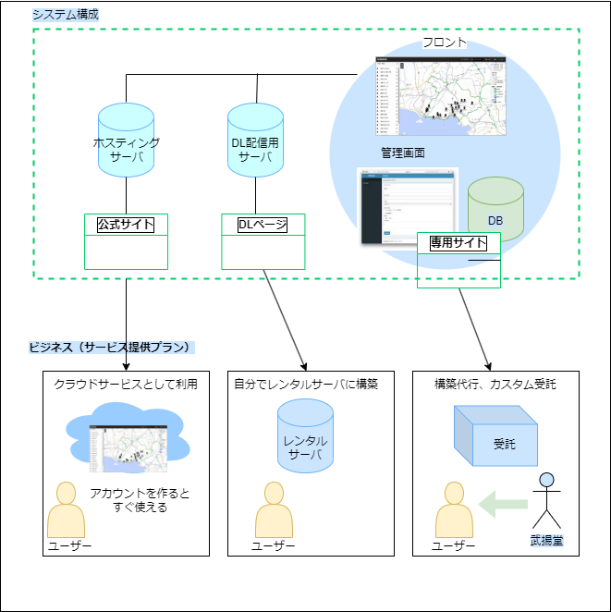
１．システムの概要

前提条件
 | 本システムはクラウドサーバ/レンタルサーバを利用するためインフラ関連については開発の対象外とする
 | 本システムのWebアプリケーションは、開発言語はPHPを採用しLaravelフレームワークを利用する、
 | データベースはMySQLを利用する（汎用性の高い構成にするため）
 | フロントのデザインはWebGISテンプレート（HTML）を元に開発するものとする

特徴
WebGISサイトが構築できるCMS（コンテンツ マネジメント システム）
他のソフトウェアやプラットフォームに全く依存せず、単体で「独走」することができる（自立している）
外部のAPIなどと連携もできてオープンで使い勝手のよいソフトウェア

※CMSで扱うコンテンツとは地図画像や地図データのこと

システム概要

②目的と開発範囲
２．システム構築の目的

１．システム構築を実施するビジネス上の目的
 | ・WebGISサイト（Webマップ）を誰でも構築できるCMSをつくる
 | ・プログラミング不要で、新規にサイト構築ができるシステムにする
 | ・自社製品と呼べるものをつくる（CMSは空の器で、中に入るコンテンツは武揚堂が作っている画像やデータ）

２．プロジェクトの開発目標

※各ステップにおけるプロジェクトの従属関係は特にないためそれぞれ独立したものになる
 |  | 経営の視点 | システム開発プロジェクトの視点
第一ステップ |  | だれでも使える製品ができる | CMSをつくる 管理画面システム（DB）を構築する
2022/12/01 ～ 2023/03/31
第二ステップ |  | 販売チャンネルを増やすことができる インタネット販売や集客が可能になる | ダウンロード配信ができるようにする インストーラーの開発
2023/04/01 ～ 2023/06/30
第三ステップ |  | クラウドサービスにすることで サブスクリプション形式のマネタイズができる 安定的継続的な収益につながる | ホスティングサービス（クラウドサービス）として展開ができるようにする SaaSと呼ばれる形態をつくる
2023/07/01 ～ 2023/09/30

３．プロジェクトの開発範囲
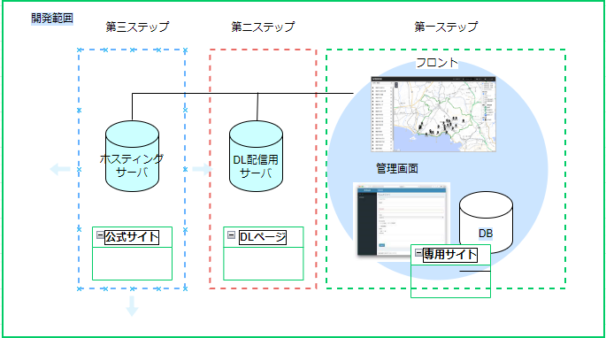

４．プロジェクトの予算感
原材料費は特にないが、リリース時はレンタルサーバ/クラウドサーバの調達が必要
人件費として最低限1人は開発選任者を確保したい
プロジェクト体制については、「19．プロジェクトに記載」

収益化については、⑬効果のところで記載

④現行概要図
４．現行システム概要

現行システム概要図（WebGISテンプレート）
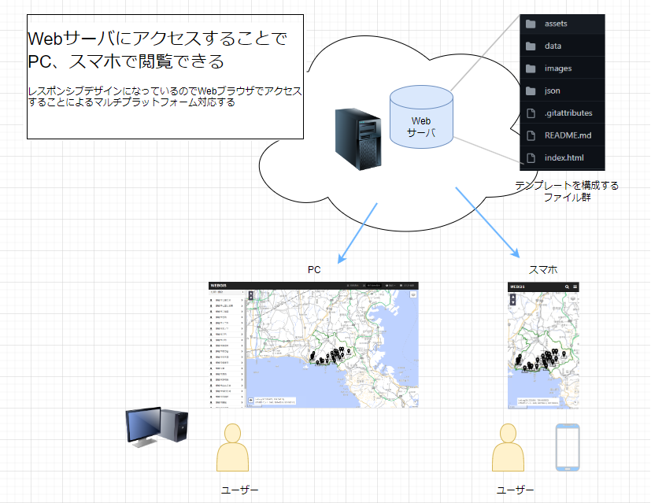
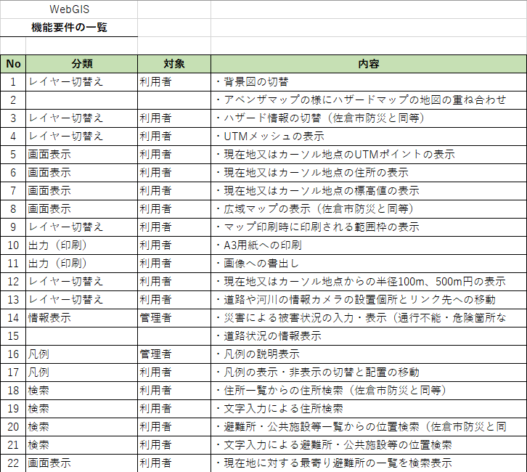

タスク
年月
▽予算確定
▽修正作業開始
▽修正中間検収
▽修正作業終了
▽リプレース開始

⑤新概要図
５．新システム概要

新システム概要図
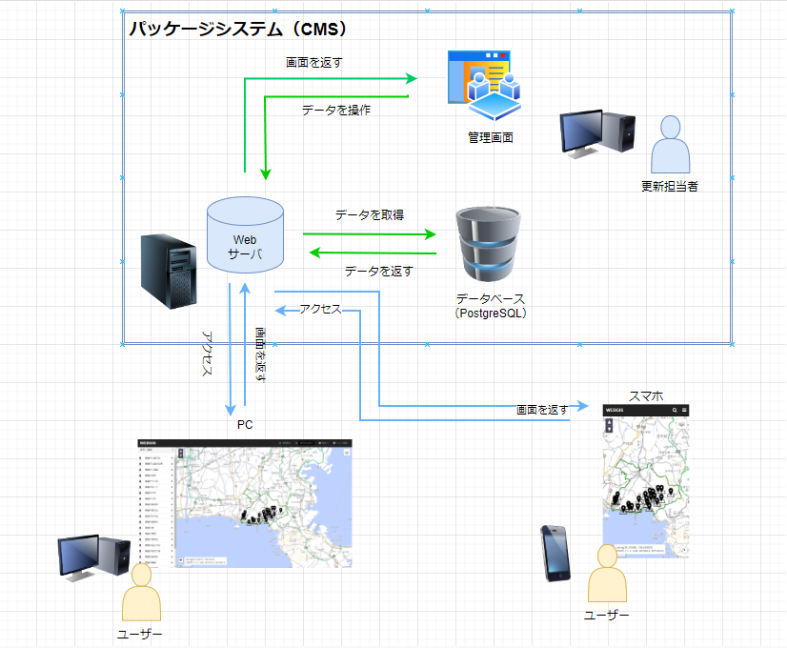

タスク
年月
▽予算確定
▽修正作業開始
▽修正中間検収
▽修正作業終了
▽リプレース開始

⑧フロー図
８．フロー図

・本システムは以下の内容を実現するものとする（システム以外の部分も含む）

一般ユーザー
WebGISサイト閲覧
凡例操作
問い合わせ
問合せ回答

凡例の切替え表示
問合せフォーム
システム | フロント
情報の表示
背景地図の表示
データの表示

 | 管理画面 （DB）
DB更新
背景地図の更新
DB更新
DBで管理
管理画面上で確認
データの保存

運用 | 更新担当者
情報の更新
背景地図の差替え
データの編集
問合せ対応

バックアップ （必要に応じて）
サーバメンテナンス （必要に応じて）
 | システム管理者

⑩イメージ
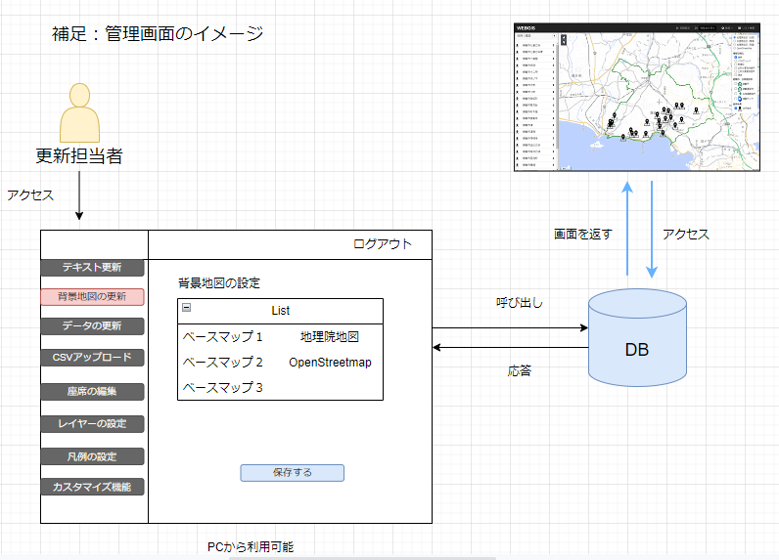
１０．機能と配置イメージ

⑬効果
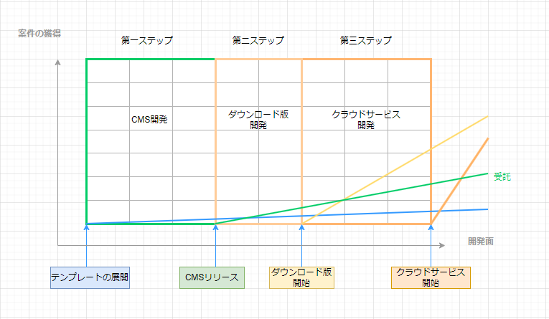
１３．CMS化の効果

１．システム化による定量的効果
対 象 |  |  | 内 容 |  | 効 果
 |  |  |  |  | 単価相場 | 目標 | 達成時期
WebGISテンプレートの受託 |  |  | テンプレートをベースにWebGISサイト開発の受託 |  | ～50万円
サイト構築代行 |  |  | CMSをベースにWebGISサイト構築の受託 |  | 30万円～100万円
機能などのカスタム受託 |  |  | 機能（プラグイン）を開発する受託 |  | 10万円～80万円
クラウドサービス |  |  | サブスクリプションとして展開した場合 |  | 無料～数千円
 |  |  |  |  | ※案）無料版は広告を表示、利用は日単位/月単位/年単位

２．CMS化（パッケージシステム化）による定性的効果
 |  | 項 目 |  | 定 性 効 果
1 | コードを書かなくてもWebGISのサイトを構築できる |  |  | Webエンジニア以外にも利用者のすそ野が広がり、会社としての認知度もあげることができる
2 | オープンソースにすることで容易に利用できる |  |  | 知識がある人は自由に改変できるので自由にWebGISサイトを作ることが出来る
3 | 自社製品と呼ぶことができる |  |  | WebGISテンプレートのみであれば単なるWebサイトだが、武揚堂でつくるコンテンツ（データや画像）を管理できる機能をつけることで自社開発した製品とすることができる

３．収益化イメージ

⑱スケジュール
１８．スケジュール

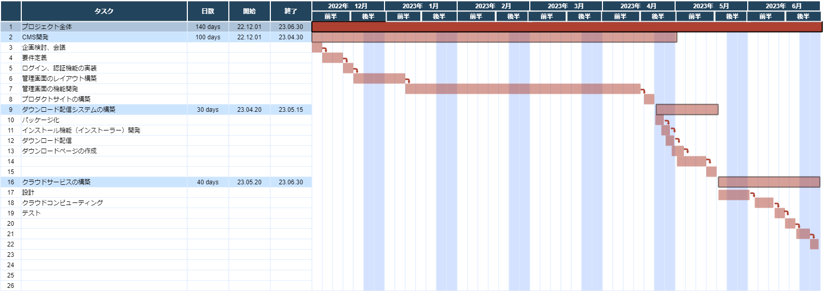
12月より着手、3月末に第一ステップの開発を終える。開発全体は来年6月に終える

⑲体制
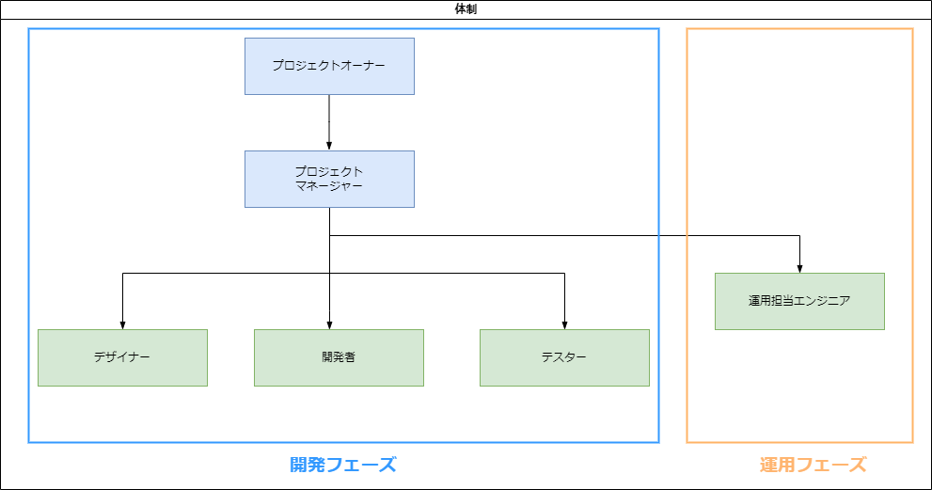
１９．プロジェクト体制

・以下の体制でプロジェクトを推進する
兼任しても足りない部分は外部協力を想定

